Donativos o subsidios
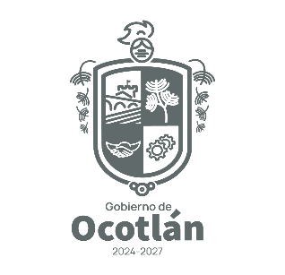
 |  |  | MUNICIPIO DE OCOTLÁN JALISCO
 |  |  | HACIENDA MUNICIPAL
 |  |  | REPORTE EGRESOS DE NOVIEMBRE 2025
 |  |  | DONATIVOS O SUBSIDIOS OTORGADOS

FECHA | DONATIVO |  | DESCRIPCIÓN | PARTIDA | MONTO | CUENTA DE BANCO | NO. DE CHEQUE | BENEFICIARIO
 | ESPECIE | MONETARIO
12-Sep-25 |  | X | TRANSFERENCIA INTERNA ENTRE ENTIDADES MUNICIPALES | 421 | $1,236,666.66 | PARTICIPACIONES FEDERALES 2025 | 250911 | SISTEMA PARA EL DESARROLLO INTEGRAL DE LA FAMILIA DEL MUNICIPIO DE OCOTLAN JALISCO
1-Sep-25 |  | X | APOYO ECONÓMICO A UNIÓN DE JUBILADOS Y PENSIONADOS AGOSTO 2025 | 445 | $8,000.00 | TESORERÍA 5 | 69 | CONTRERAS OCHOA BRENDA NOELIA
 |  |  |  |  | $1,244,666.66

PERIODO DE ACTUALIZACIÓN EN PORTAL: MENSUAL

 | ART. 8 FRACC. V, l) Los donativos o subsidios, en especie o en numerario, otorgados por el Sujeto Obligado;

 | NOTA: Por tratarse de una persona física, no se registra el RFC de manera íntegra, toda vez que es considerado como un dato confidencial. Lo anterior con fundamento en Ley de Transparencia y Acceso a la Información Pública del Estado de Jalisco y sus municipios, Art. 4 Fracción IV y V, y artículo 21, así como los lineamientos generales en materia de protección de información confidencial y reservada.

